Feladat
Feladat
 | A Nyers munkalap táblázata fenyőbútorok beszerzési árait tartalmazza a B5:B27 tartományban. Számoljuk ki az egységárakat figyelembe véve a haszonkulcsot: egységár = beszerzési ár * haszonkulcs.
1. | Írjunk be egy haszonkulcsértéket a B1 cellába (pl. 1,3)!
2. | A C oszlop celláiban számítsuk ki az egységárakat! Ehhez a C5 cellába írjuk be a képletet!
 | Mivel minden termék esetében a B1 cellában lévő haszonkulccsal kell számolni, meg kell akadályozni, hogy a képlet lefelé másolásakor ez a hivatkozás megváltozzon (a hivatkozást le kell kötni). Ez az abszolút hivatkozás, melyet a képleten belül a $-jel jelöl. Ezt be lehet gépelni a billenytűzetről is (<Alt Gr+é>), de az <F4> funkcióbillentyűt leütve végigvisz a négy lehetőségen: B1,$B$1, $B1, B$1.
3. | A kitöltő négyzet használatával töltsük fel a C oszlop többi celláját is!
4. | Töröljük ki a 0 Ft értékeket!

Példa
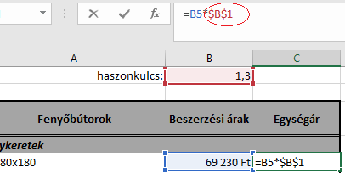

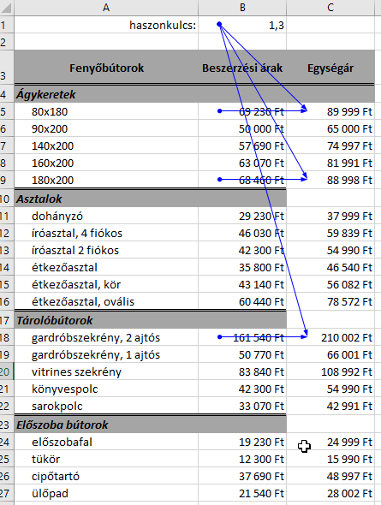
A kék nyilak mutatják, hogy a C oszlop egyes cellái (a példán a C5, C9, C18) melyik másik cellákból épülnek fel.
A nyilak jól használhatók képletek elemzésére.

